位置面积租金
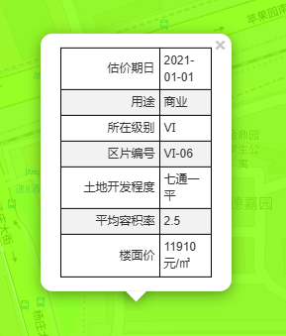
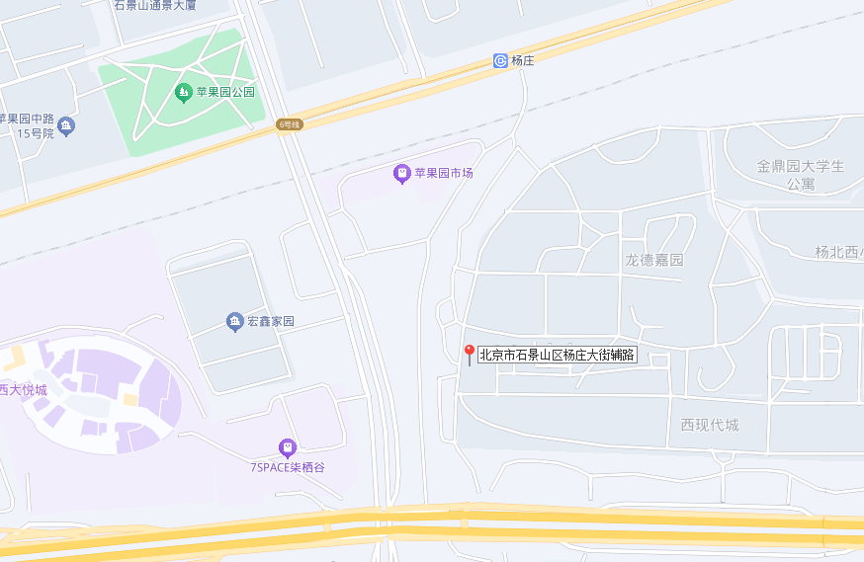

楼层 | 面积 | 系数 | 租金
-1 | 540.607 | 0.4 | 1.6 | 7200
1 | 540.607 | 1 | 4 | 18000
2 | 540.607 | 0.7 | 2.8 | 12600
 | 1621.82 |  | 2.8 | 12600

